遷移イメージ
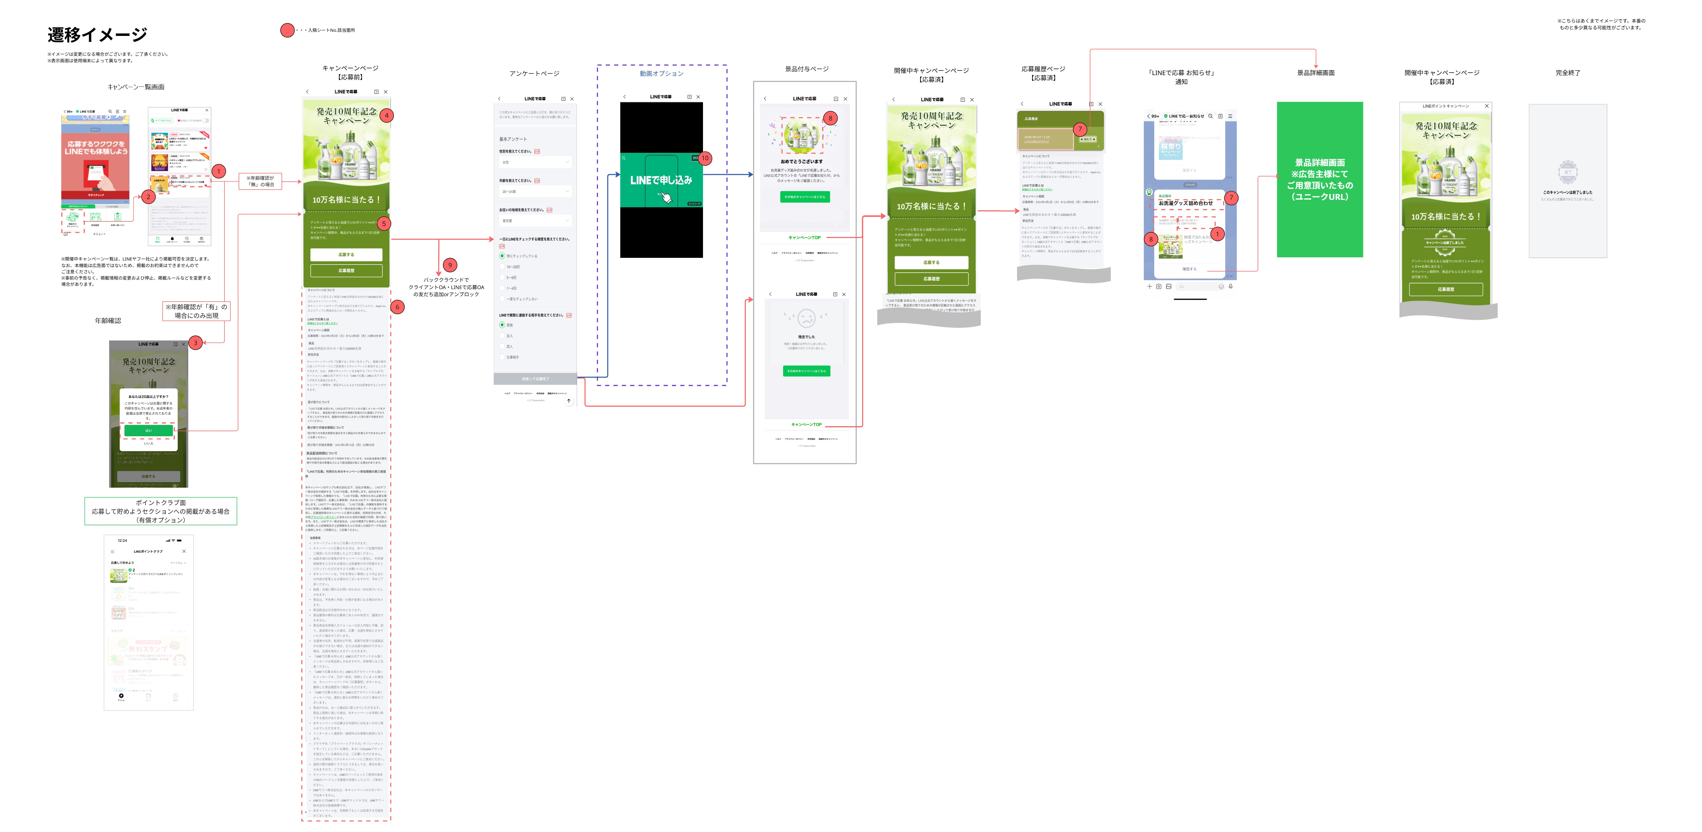
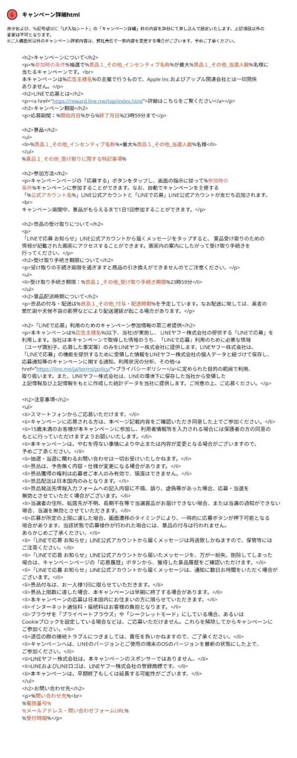

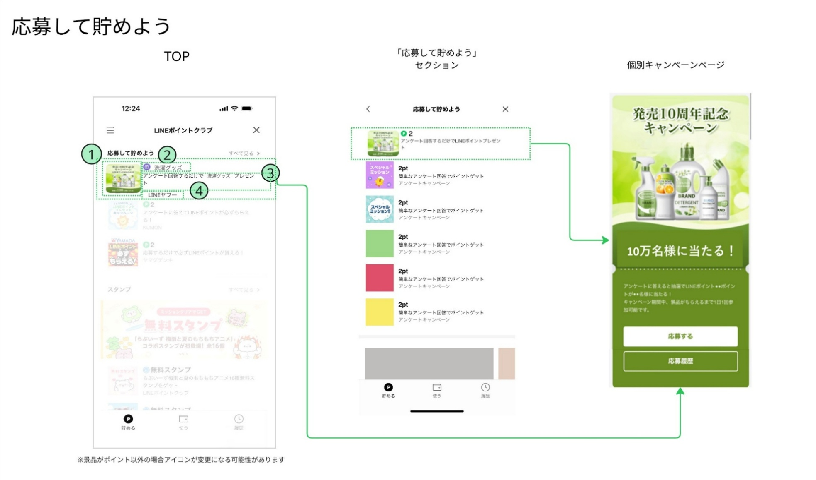
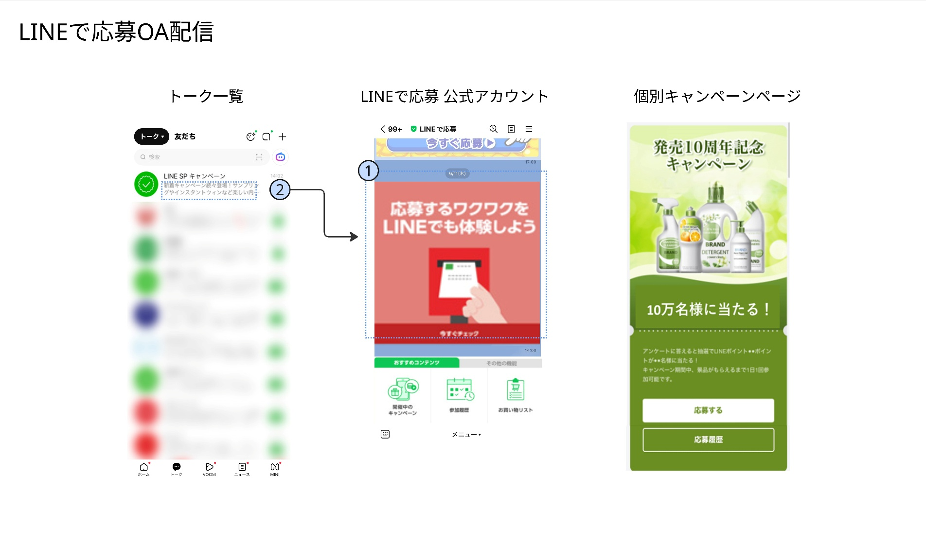

キャンペーン詳細 特記事項
キャンペーン詳細入稿シート

項目 |  | 記入欄 | 例 | 表示イメージ
インセンティブに関する特記事項 ※ポイント規約など（規約の記載があるクライアントページのURLなど）、特記事項がある場合は記載してください。 ※例を参考に、HTML形式で赤字箇所にテキストを入稿してください。 ※ご入力いただける項目は「見出し（タイトル）」と「詳細内容（テキスト）」のみとなります。 ※詳細内容につきましては、箇条書きで記載ください。 ※使用可能タグは下記のみです。 ・見出し<h> ・リスト<ul><li> ・リンク<a> ※上記以外バリデーションエラーとなりますので記号や絵文字はご使用できません。 | 任意 | 景品1特記事項
 |  | <h2>見出し（タイトル）1</h2> <ul> <li>詳細内容（テキスト）1</li> <li>詳細内容（テキスト）2</li> <li>詳細内容（テキスト）3</li> <li>詳細内容（テキスト）4</li> <li>詳細内容（テキスト）5</li> </ul> <h2>見出し（タイトル）2</h2> <ul> <li>詳細内容（テキスト）1</li> <li>詳細内容（テキスト）2</li> <li>詳細内容（テキスト）3</li> <li>詳細内容（テキスト）4</li> <li>詳細内容（テキスト）5</li> </ul> | <h2>「LINEポイント」について</h2> <ul> <li>LINEログインが必要です。ログインにはLINEにご登録のメールアドレスとパスワードが必要です。</li> <li>システムメンテナンス等により、予告無く一時的にLINEポイントが利用できない場合があります。</li> <li>ポイント獲得はLINEポイント履歴でご確認いただけます。</li> <li>LINEポイントはLINEヤフーのサービスにて、LINEポイントの利用規約に基づきご利用いただけます。</li> <li>LINEポイント利用規約に記載されている利用条件などに反した場合、ポイントサービスを利用できなくなることがあります。</li> </ul> | 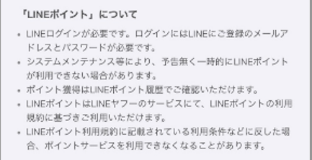
 |  | 景品2特記事項
 |  | <h2>見出し（タイトル）3</h2> <ul> <li>詳細内容（テキスト）1</li> <li>詳細内容（テキスト）2</li> <li>詳細内容（テキスト）3</li> <li>詳細内容（テキスト）4</li> <li>詳細内容（テキスト）5</li> </ul> <h2>見出し（タイトル）4</h2> <ul> <li>詳細内容（テキスト）1</li> <li>詳細内容（テキスト）2</li> <li>詳細内容（テキスト）3</li> <li>詳細内容（テキスト）4</li> <li>詳細内容（テキスト）5</li> <li><a href="URLリンク">リンクのテキスト</a></li> </ul> | <h2>景品ご利用方法</h2> <ul> <li>アプリをダウンロードのうえ、ポイントコードURLをタップすると確認画面が表示され、 ポイントをチャージできます。</li> <li><a href="https://XXXX.ne.jp">ポイントコードからのチャージ手順</a></li> </ul>
 |  | 景品3特記事項
 |  | <h2>見出し（タイトル）5</h2> <ul> <li>詳細内容（テキスト）1</li> <li>詳細内容（テキスト）2</li> <li>詳細内容（テキスト）3</li> <li>詳細内容（テキスト）4</li> <li>詳細内容（テキスト）5</li> </ul> <h2>見出し（タイトル）6</h2> <ul> <li>詳細内容（テキスト）1</li> <li>詳細内容（テキスト）2</li> <li>詳細内容（テキスト）3</li> <li>詳細内容（テキスト）4</li> <li>詳細内容（テキスト）5</li> <li><a href="URLリンク">リンクのテキスト</a></li> </ul> | <h2>「LINEポイント」について</h2> <ul> <li>LINEログインが必要です。ログインにはLINEにご登録のメールアドレスとパスワードが必要です。</li> <li>システムメンテナンス等により、予告無く一時的にLINEポイントが利用できない場合があります。</li> <li>ポイント獲得はLINEポイント履歴でご確認いただけます。</li> <li>LINEポイントはLINEヤフーのサービスにて、LINEポイントの利用規約に基づきご利用いただけます。</li> <li>LINEポイント利用規約に記載されている利用条件などに反した場合、ポイントサービスを利用できなくなることがあります。</li> </ul>

アンケート入稿
※黄色のセルをご記入ください。
アンケート項目記入
▼アンケート概要（固定）▼
この度はキャンペーンにご応募いただき、誠にありがとうございます。簡単なアンケートへのご協力をお願い致します。
▼設問・解答▼
・原則、設問1～設問3はLINEヤフー社が設定する固定の項目となります。ただし、設問2について、アルコールなど20歳以上が条件になっている場合は、19歳以下の選択肢を削除できます。設問2のチェックボックスでご指定ください。
※設問数に関しては、弊社設定の設問1～設問3を含め、8問以内とさせていただきます。（但し５問以内を推奨）
※設問の文字数は70文字（全半角，スペース含む）以内、回答の文字数は1選択肢20文字（全半角，スペース含む）以内となります。
※回答の選択肢数は5項目以内を推奨しております。それ以上をご希望の場合は15項目を上限とします。
※カンマは使用不可となります。特に金額等、数字をご記載いただく場合はご注意ください。
設問 記入例 | 選択方式： | ボタン（単一選択） |  |  | 回答 記入例 | 1 | 店頭でポスターで見かけた | 12
 | 〇〇ブランドを知っていますか? |  |  |  |  | 2 | 商品についているシールで見かけた | 16 | アンケート画面イメージ | 基本項目のテンプレート
 |  |  |  | → |  | 3 | Webサイトで見かけた | 11
 |  |  |  |  |  | 4 | 知人もしくは家族経由で知った | 14 | 推奨文字数は左記をご確認ください。 |  | 「性別」「年齢」「地域」の選択肢は
 |  |  |  | 15 |  | 5 | 知らない | 4 | このアンケートフォームは全て必須扱いとなります。 |  | 下記のテンプレートが適用されます。
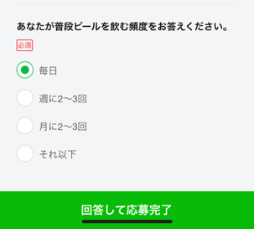
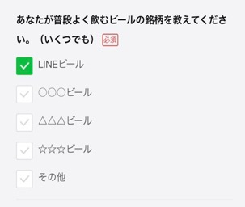
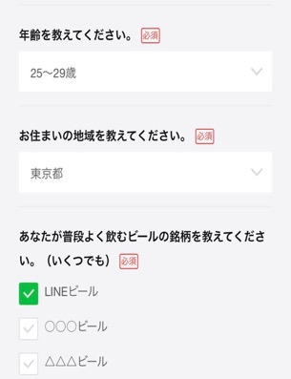
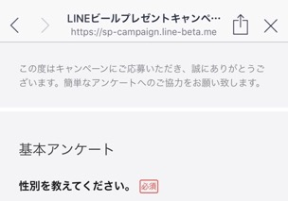
 |  |  |  |  |  | 6 | その他 | 3
設問1 (固定) | 選択方式： | 性別専用-プルダウン（単一選択） |  |  | 回答1 | 1 | 右のテンプレートが適用されます | 15 |  |  | ■性別 | ■地域
 | 性別を教えてください。 |  |  |  |  | 2 |  | 0 |  |  | 1：男性 | 1：北海道 | 25：滋賀県
 |  |  |  | → |  | 3 |  | 0 |  |  | 2：女性 | 2：青森県 | 26：京都府
 |  |  |  |  |  | 4 |  | 0 |  |  | 3：その他 | 3：岩手県 | 27：大阪府
 |  |  |  | 11 |  | 5 |  | 0 |  |  | 4：回答しない | 4：宮城県 | 28：兵庫県
設問2 (固定) | 選択方式： | 年齢専用（全年齢）-プルダウン（単一選択） |  |  | 回答2 | 1 | 右のテンプレートが適用されます | 15 |  |  |  | 5：秋田県 | 29：奈良県
 | 年齢を教えてください。 |  |  |  |  | 2 |  | 0 |  |  |  | 6：山形県 | 30：和歌山県
 |  |  |  | → |  | 3 |  | 0 |  |  |  | 7：福島県 | 31：鳥取県
 |  | 年齢の19歳以下を表示しない場合は、左のチェックボックスをチェックしてください。 |  |  |  | 4 |  | 0 |  |  |  | 8：茨城県 | 32：島根県
 |  |  |  | 11 |  | 5 |  | 0 |  |  | ■年齢 | 9：栃木県 | 33：岡山県
設問3 (固定) | 選択方式： | 住所専用-プルダウン（単一選択） |  |  | 回答3 | 1 | 右のテンプレートが適用されます | 15 |  |  | [19歳以下を含む場合] | 10：群馬県 | 34：広島県
プルダウン 【単一選択】
 | お住まいの地域を教えてください。 |  |  |  |  | 2 |  | 0 |  |  | 1：19歳以下 | 11：埼玉県 | 35：山口県
 |  |  |  | → |  | 3 |  | 0 |  |  | 2：20〜24歳 | 12：千葉県 | 36：徳島県
 |  |  |  |  |  | 4 |  | 0 |  |  | 3：25〜29歳 | 13：東京都 | 37：香川県
 |  |  |  | 16 |  | 5 |  | 0 |  |  | 4：30〜34歳 | 14：神奈川県 | 38：愛媛県
設問4 | 選択方式： | - |  |  | 回答4 | 1 |  | 0 |  |  | 5：35〜39歳 | 15：新潟県 | 39：高知県
 |  |  | 0 | → |  | 2 |  | 0 |  |  | 6：40〜44歳 | 16：富山県 | 40：福岡県
 |  |  |  |  |  | 3 |  | 0 |  |  | 7：45〜49歳 | 17：石川県 | 41：佐賀県
 |  |  |  |  |  | 4 |  | 0 |  |  | 8：50～54歳 | 18：福井県 | 42：長崎県
 |  |  |  |  |  | 5 |  | 0 |  |  | 9：55～59歳 | 19：山梨県 | 43：熊本県
 |  |  |  |  |  | 6 |  | 0 |  |  | 10：60～64歳 | 20：長野県 | 44：大分県
チェックボックス 【複数選択可】
 |  |  |  |  |  | 7 |  | 0 |  |  | 11：65～69歳 | 21：岐阜県 | 45：宮崎県
 |  |  |  |  |  | 8 |  | 0 |  |  | 12：70～74歳 | 22：静岡県 | 46：鹿児島県
 |  |  |  |  |  | 9 |  | 0 |  |  | 13：75～79歳 | 23：愛知県 | 47：沖縄県
 |  |  |  |  |  | 10 |  | 0 |  |  | 14：80歳以上 | 24：三重県
 |  |  |  |  |  | 11 |  | 0
 |  |  |  |  |  | 12 |  | 0 |  |  | [20歳以上対象の場合]
 |  |  |  |  |  | 13 |  | 0 |  |  | 1：20〜24歳
 |  |  |  |  |  | 14 |  | 0 |  |  | 2：25〜29歳
ラジオボタン 【単一選択】
 |  |  |  |  |  | 15 |  | 0 |  |  | 3：30〜34歳
設問5 | 選択方式： | - |  |  | 回答5 | 1 |  | 0 |  |  | 4：35〜39歳
 | 現在ご利用いただいている車型をお知らせください。 |  | 24 | → |  | 2 |  | 0 |  |  | 5：40〜44歳
 |  |  |  |  |  | 3 |  | 0 |  |  | 6：45〜49歳
 |  |  |  |  |  | 4 |  | 0 |  |  | 7：50～54歳
 |  |  |  |  |  | 5 |  | 0 |  |  | 8：55～59歳
 |  |  |  |  |  | 6 |  | 0 |  |  | 9：60～64歳
 |  |  |  |  |  | 7 |  | 0 |  |  | 10：65～69歳
 |  |  |  |  |  | 8 |  | 0 |  |  | 11：70～74歳
 |  |  |  |  |  | 9 |  | 0 |  |  | 12：75～79歳
 |  |  |  |  |  | 10 |  | 0 |  |  | 13：80歳以上
 |  |  |  |  |  | 11 |  | 0
 |  |  |  |  |  | 12 |  | 0
 |  |  |  |  |  | 13 |  | 0
 |  |  |  |  |  | 14 |  | 0
 |  |  |  |  |  | 15 |  | 0
設問6 | 選択方式： | ボタン（単一選択） |  |  | 回答6 | 1 |  | 0
 | クルマの購入意向についてお聞かせください。 |  | 21 | → |  | 2 |  | 0
 |  |  |  |  |  | 3 |  | 0
 |  |  |  |  |  | 4 |  | 0
 |  |  |  |  |  | 5 |  | 0
 |  |  |  |  |  | 6 |  | 0
 |  |  |  |  |  | 7 |  | 0
 |  |  |  |  |  | 8 |  | 0
 |  |  |  |  |  | 9 |  | 0
 |  |  |  |  |  | 10 |  | 0
 |  |  |  |  |  | 11 |  | 0
 |  |  |  |  |  | 12 |  | 0
 |  |  |  |  |  | 13 |  | 0
 |  |  |  |  |  | 14 |  | 0
 |  |  |  |  |  | 15 |  | 0
設問7 | 選択方式： | チェックボックス（複数選択） |  |  | 回答7 | 1 |  | 0
 | 購入を検討している、または気になる車型があればお教えください。 |  | 31 | → |  | 2 |  | 0
 |  |  |  |  |  | 3 |  | 0
 |  |  |  |  |  | 4 |  | 0
 |  |  |  |  |  | 5 |  | 0
 |  |  |  |  |  | 6 |  | 0
 |  |  |  |  |  | 7 |  | 0
 |  |  |  |  |  | 8 |  | 0
 |  |  |  |  |  | 9 |  | 0
 |  |  |  |  |  | 10 |  | 0
 |  |  |  |  |  | 11 |  | 0
 |  |  |  |  |  | 12 |  | 0
 |  |  |  |  |  | 13 |  | 0
 |  |  |  |  |  | 14 |  | 0
 |  |  |  |  |  | 15 |  | 0
設問8 | 選択方式： | チェックボックス（複数選択） |  |  | 回答8 | 1 |  | 0
 | あなたの「クルマに関する考え方」として、あてはまるものをすべてお選びください。 |  | 39 | → |  | 2 |  | 0
 |  |  |  |  |  | 3 |  | 0
 |  |  |  |  |  | 4 |  | 0
 |  |  |  |  |  | 5 |  | 0
 |  |  |  |  |  | 6 |  | 0
 |  |  |  |  |  | 7 |  | 0
 |  |  |  |  |  | 8 |  | 0
 |  |  |  |  |  | 9 |  | 0
 |  |  |  |  |  | 10 |  | 0
 |  |  |  |  |  | 11 |  | 0
 |  |  |  |  |  | 12 |  | 0
 |  |  |  |  |  | 13 |  | 0
 |  |  |  |  |  | 14 |  | 0
 |  |  |  |  |  | 15 |  | 0

自社OA配信情報
自社OA配信関連情報
▼自社OA配信情報
クライアント様が保有の公式アカウント（OA）でメッセージ配信の予定があったらご記載ください。「あり」の場合は配信希望日 等、配信予定詳細の記載をお願いします。
・予約配信を必須とし、広告主様および代理店様の人的/システム的不備による配信遅延などが起きた場合の時間をズラした配信は認めません。
・11時00分14時00分17時00分の配信はお控えください。左記時間での配信は同日開始案件状況などを踏まえ、配信日時の変更をお願いさせて頂く可能性がございます。※通常の追加メッセージ料金を請求させていただきます。

自社OA配信予定 （必須選択） | ※プルダウンで選択をお願いいたします

 | 通数 | 配信希望日 | 配信希望時間
キャンペーン告知配信希望日時 （クライアント様のLINE公式アカウント） | 例） 400万通 | 2019-04-02 | 15:30:00

▼キャンペーンページ 流入別 計測用URL 申請枠
自社OA配信、LINE広告配信を予定している場合、下記記入をお願いいたします。
・キャンペーンページは開始日の当日11時以降にオープンになりますので、それ以前のキャンペーンページURLへの誘導および抽選参加は禁止とさせていただきます。
・以下URLはLINEの各サービスからの誘導のみ有効です。また、短縮URL等に変換したURLの挙動は保証しておりません。
・記入上の注意点
－初回の入稿時にプルダウンを選択のうえ、入稿をお願いいたします。グレーの箇所はLY社で編集または設定を行いますので使用しないでください。
－右の対応表を参考に黄色網がけ部分の「source」「medium」をプルダウンで選択してください。
－最大発行本数は15本になります。(LINEヤフー社で使用するグレーアウトされている部分は含まない本数です)

■キャンペーンURL
Campaign Code | 240101XXXX | ※「Campaign Code」、「キャンペーンURL」はLINEヤフー社で入力のうえお戻しいたします。
 |  |  |  | ■対応表
キャンペーンURL |  | https://miniapp.line.me/1564661729-OwVgvrr1/campaign/240101XXXX |  | カテゴリ |  | source | medium | campaign
source | medium | 生成URL |  | オウンドメディア | - | - | - | - | 告知NG
 |  | https://miniapp.line.me/1564661729-OwVgvrr1/campaign/240101XXXX?utm_source=0&utm_medium=0 |  | 公式アカウント | リッチメッセージ | oa | richmessage | -
 |  | https://miniapp.line.me/1564661729-OwVgvrr1/campaign/240101XXXX?utm_source=0&utm_medium=0 |  |  | リッチメニュー | oa | richmenu | -
 |  | https://miniapp.line.me/1564661729-OwVgvrr1/campaign/240101XXXX?utm_source=0&utm_medium=0 |  | その他（LINE 広告メニュー） | LINE NEWS | linead | news | -
 |  | https://miniapp.line.me/1564661729-OwVgvrr1/campaign/240101XXXX?utm_source=0&utm_medium=0 |  |  | LINEポイント AD | linead | pointad | -
 |  | https://miniapp.line.me/1564661729-OwVgvrr1/campaign/240101XXXX?utm_source=0&utm_medium=0 |  | ※上記組み合わせのほかに、mediumに1~15の数字を設定いただくことが可能です
 |  | https://miniapp.line.me/1564661729-OwVgvrr1/campaign/240101XXXX?utm_source=0&utm_medium=0
 |  | https://miniapp.line.me/1564661729-OwVgvrr1/campaign/240101XXXX?utm_source=0&utm_medium=0
 |  | https://miniapp.line.me/1564661729-OwVgvrr1/campaign/240101XXXX?utm_source=0&utm_medium=0 |  | ▼以下は固定(設定不要)
 |  | https://miniapp.line.me/1564661729-OwVgvrr1/campaign/240101XXXX?utm_source=0&utm_medium=0 |  | カテゴリ |  | source | medium | campaign
 |  | https://miniapp.line.me/1564661729-OwVgvrr1/campaign/240101XXXX?utm_source=0&utm_medium=0 |  | LINEで応募 公式アカウント | リッチメッセージ(1通目) | sp | richmessage1 | -
 |  | https://miniapp.line.me/1564661729-OwVgvrr1/campaign/240101XXXX?utm_source=0&utm_medium=0 |  |  | リッチメッセージ(2通目） |  | richmessage2 | -
 |  | https://miniapp.line.me/1564661729-OwVgvrr1/campaign/240101XXXX?utm_source=0&utm_medium=0 |  | LINEポイントクラブ | 特集セクション | oubo | 1 | -
 |  | https://miniapp.line.me/1564661729-OwVgvrr1/campaign/240101XXXX?utm_source=0&utm_medium=0 |  | 開催中キャンペーン一覧 | リストページ | line | social | enterable
 |  | https://miniapp.line.me/1564661729-OwVgvrr1/campaign/240101XXXX?utm_source=0&utm_medium=0 |  | キャンペーンページ | シェアリンク | line | social | oubo_share_link
 |  | https://miniapp.line.me/1564661729-OwVgvrr1/campaign/240101XXXX?utm_source=0&utm_medium=0 |  | ウォレット | 応募可能なキャンペーン | line | social | walletcp
sp | richmessage1 | https://miniapp.line.me/1564661729-OwVgvrr1/campaign/240101XXXX?utm_source=sp&utm_medium=richmessage1
sp | richmessage2 | https://miniapp.line.me/1564661729-OwVgvrr1/campaign/240101XXXX?utm_source=sp&utm_medium=richmessage2
oubo | 1 | https://miniapp.line.me/1564661729-OwVgvrr1/campaign/240101XXXX?utm_source=oubo&utm_medium=1
line | social | https://miniapp.line.me/1564661729-OwVgvrr1/campaign/240101XXXX?utm_source=line&utm_medium=social&utm_campaign=enterable
line | social | https://miniapp.line.me/1564661729-OwVgvrr1/campaign/240101XXXX?utm_source=line&utm_medium=social&utm_campaign=oubo_share_link
line | social | https://miniapp.line.me/1564661729-OwVgvrr1/campaign/240101XXXX?utm_source=line&utm_medium=social&utm_campaign=walletcp

計測用URL申請とは？ ・ユーザーの流入元を特定するために発行します
・選択項目に合わせ、自動でURLが生成されるので、使用用途に応じてご使用ください。
・貴社の使用用途に合わせて申請をお願いいたします ・こちらに記載の各種URLはLINE Sales Promotion Manager上のレポートに反映されます ・レポートについては担当営業までお問い合わせください

